Chi tiết địa chất
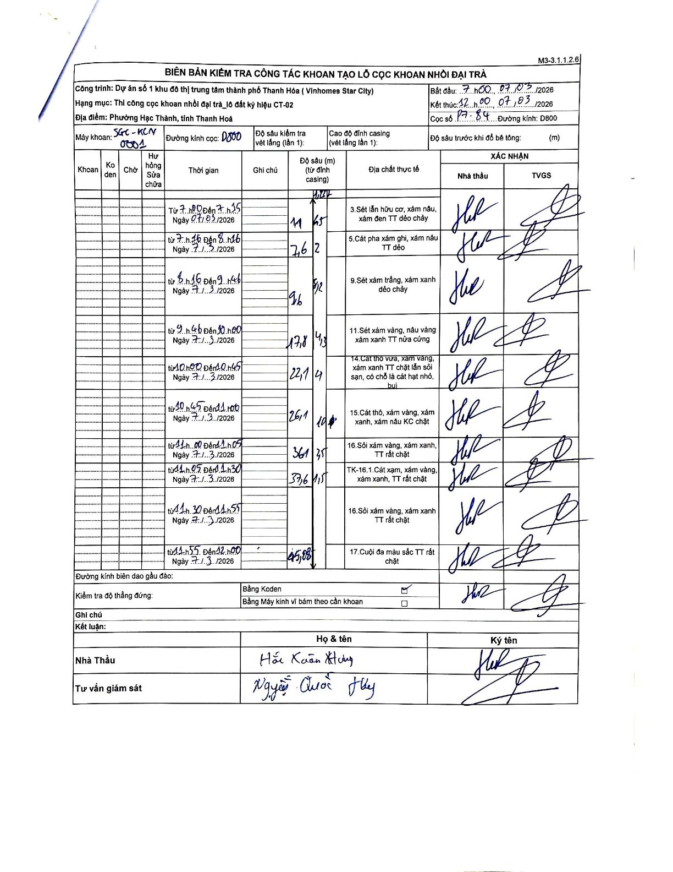
Dự án | Star City Thanh Hóa
Hạng mục | Thi công cọc khoan nhồi, tường vây cho các hạng mục_Lô CT-02
Tên bộ phận | CT-02
Số hiệu cọc | P7-84
Tên Máy khoan | SGC-KCN0001
Đường kính | D800
Bắt đầu thi công | 07:00 07/03/2026
Kết thúc thi công | 12:00 07/03/2026

Địa chất TT | Đường kính | Mô tả lớp thiết kế | Từ (h) | Đến (h) | Cao độ từ | Cao độ đến | T.Gian (h) | Dài (m) | V (m/h) | Ghi chú
1 | D800 | Sét lấp hữu cơ, xám nâu, xám đen TT dẻo chảy | 07:00 07/03/2026 | 07:15 07/03/2026 | 0 | -1.65 | 0.25 | 1.65 | 6.6
2 | D800 | Cát pha xám ghi, xám nâu TT dẻo | 07:15 07/03/2026 | 08:15 07/03/2026 | -1.65 | -7.6 | 1 | 5.95 | 5.95
3 | D800 | Sét xám trắng, xám xanh dẻo chảy | 08:15 07/03/2026 | 09:45 07/03/2026 | -7.6 | -12.6 | 1.5 | 5 | 3.33
4 | D800 | Sét xám vàng, nâu vàng xám xanh TT nửa cứng | 09:45 07/03/2026 | 10:00 07/03/2026 | -12.6 | -17.8 | 0.25 | 5.2 | 20.8
5 | D800 | Cát thô vừa, xám vàng, xám xanh TT chặt lẫn sỏi sạn, có chỗ là cát hạt nhỏ, bụi | 10:00 07/03/2026 | 10:45 07/03/2026 | -17.8 | -22.1 | 0.75 | 4.3 | 5.73
6 | D800 | Cát thô, xám vàng, xám xanh, xám nâu KC chặt | 10:45 07/03/2026 | 11:00 07/03/2026 | -22.1 | -26.1 | 0.25 | 4 | 16
7 | D800 | Sỏi xám vàng, xám xanh, TT rất chặt | 11:00 07/03/2026 | 11:05 07/03/2026 | -26.1 | -36.1 | 0.08 | 10 | 120
8 | D800 | TK-16.1. Cát xạm, xám vàng, xám xanh, TT rất chặt | 11:05 07/03/2026 | 11:30 07/03/2026 | -36.1 | -37.6 | 0.42 | 1.5 | 3.6
9 | D800 | Sỏi xám vàng, xám xanh TT rất chặt | 11:30 07/03/2026 | 11:55 07/03/2026 | -37.6 | -43.1 | 0.42 | 5.5 | 13.2
10 | D800 | Cuội đa màu sắc TT rất chặt | 11:55 07/03/2026 | 12:00 07/03/2026 | -43.1 | -45.05 | 0.08 | 1.95 | 23.4

ẢNH BIÊN BẢN GỐC

